Hoja2
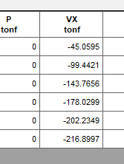
Carga Sismica de Piso |  |  |  |  | Cortantes sismico de piso
Story | Elevation | Location | X-Dir | Y-Dir | X-Dir | Y-Dir
 | m |  | tonf | tonf | tonf | tonf
Nivel6 | 20.5 | Top | 45.0595 | 45.0595 | 45.0595 | 45.0595
Nivel5 | 17.1 | Top | 54.3827 | 54.3827 | 99.4422 | 99.4422
Nivel4 | 13.9 | Top | 44.3235 | 44.3235 | 143.7657 | 143.7657
Nivel3 | 10.7 | Top | 34.2642 | 34.2642 | 178.0299 | 178.0299
Nivel2 | 7.5 | Top | 24.205 | 24.205 | 202.2349 | 202.2349
Nivel1 | 4.3 | Top | 14.6648 | 14.6648 | 216.8997 | 216.8997
Base | 0 | Top | 0 | 0 | 0

